关系图
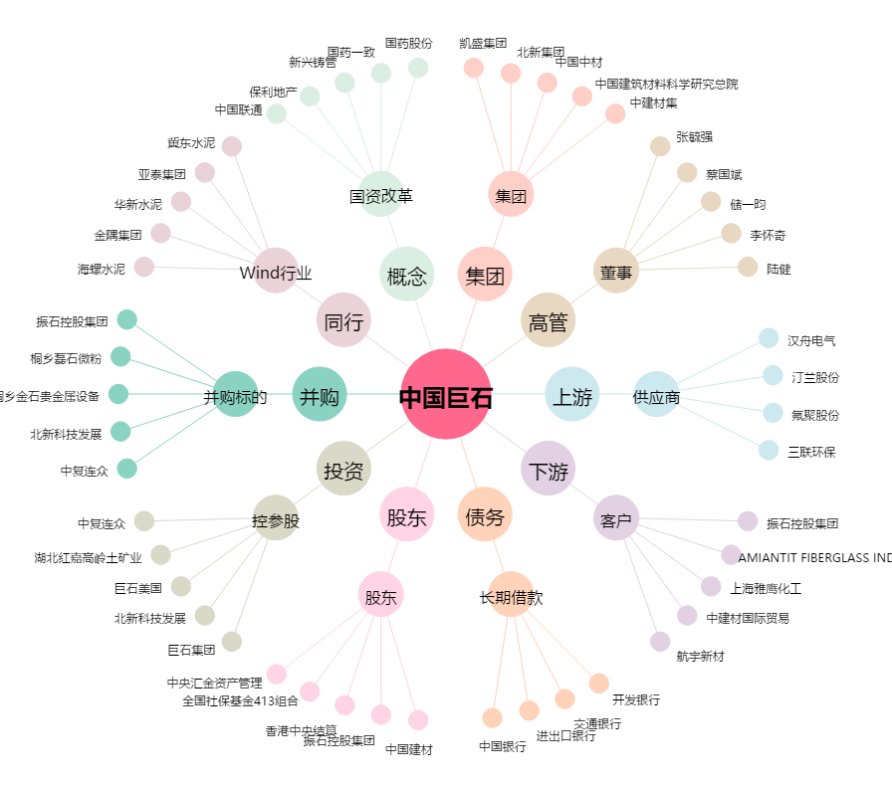
中国巨石[600176.SH] - 关系概览图

